Sheet1
Тест Кейс №/ID | TC-MTD-002
Проект | https://to-do.live.com/tasks/?sso=false
Компонент | Поле "Создать список"
Дата | 2023-01-16
Тестировщик | Максим Малыгин
Проверил
Дата проверки

Название/заголовок | Создание списка "План обучения"
Описание: | Проверить, что пользователь может создать список "План обучения"
Предусловия: | Зайти в личный кабинет Microsoft To Do c помощью тестовых данных по ссылке https://clck.ru/33Gfye (ввести в адресную строку браузера) Браузер декстопного устройства - Google Chrome (Версия 109.0.5414.75 (Официальная сборка), (32 бит)). По умолчанию должен быть открыт список задач "Мой день" и курсор ввода мигать в поле "Добавить задачу"
Тестовые данные: | E-mail: miki234214@yandex.ru Пароль: Iriskiskis2434

Шаг | Описание шага | Ожидаемый результат
1 | Кликните левой кнопкой мыши на поле слева "Создать список" в личном кабинете Microsoft To Do. Введите "План обучения" (без кавычек) и нажмите Enter | 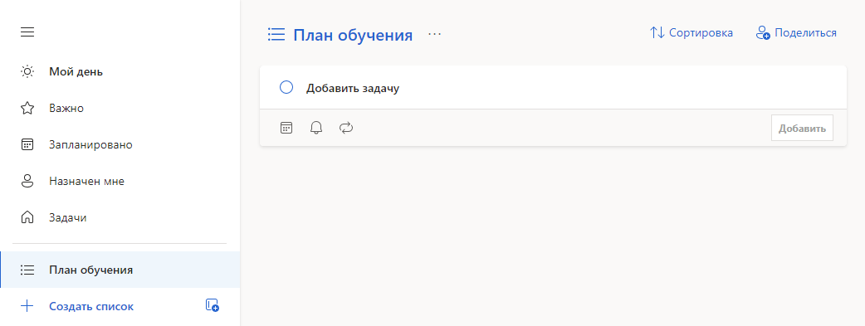 Список создан как на картинке ниже
2
3
4

